PRESENTACIÓN


DISPONIBILIDAD FÍSICA SUBESTACIONES CHEC
RESOLUCIÓN CREG 101 - 094 DEL 2025

CONSIDERACIONES
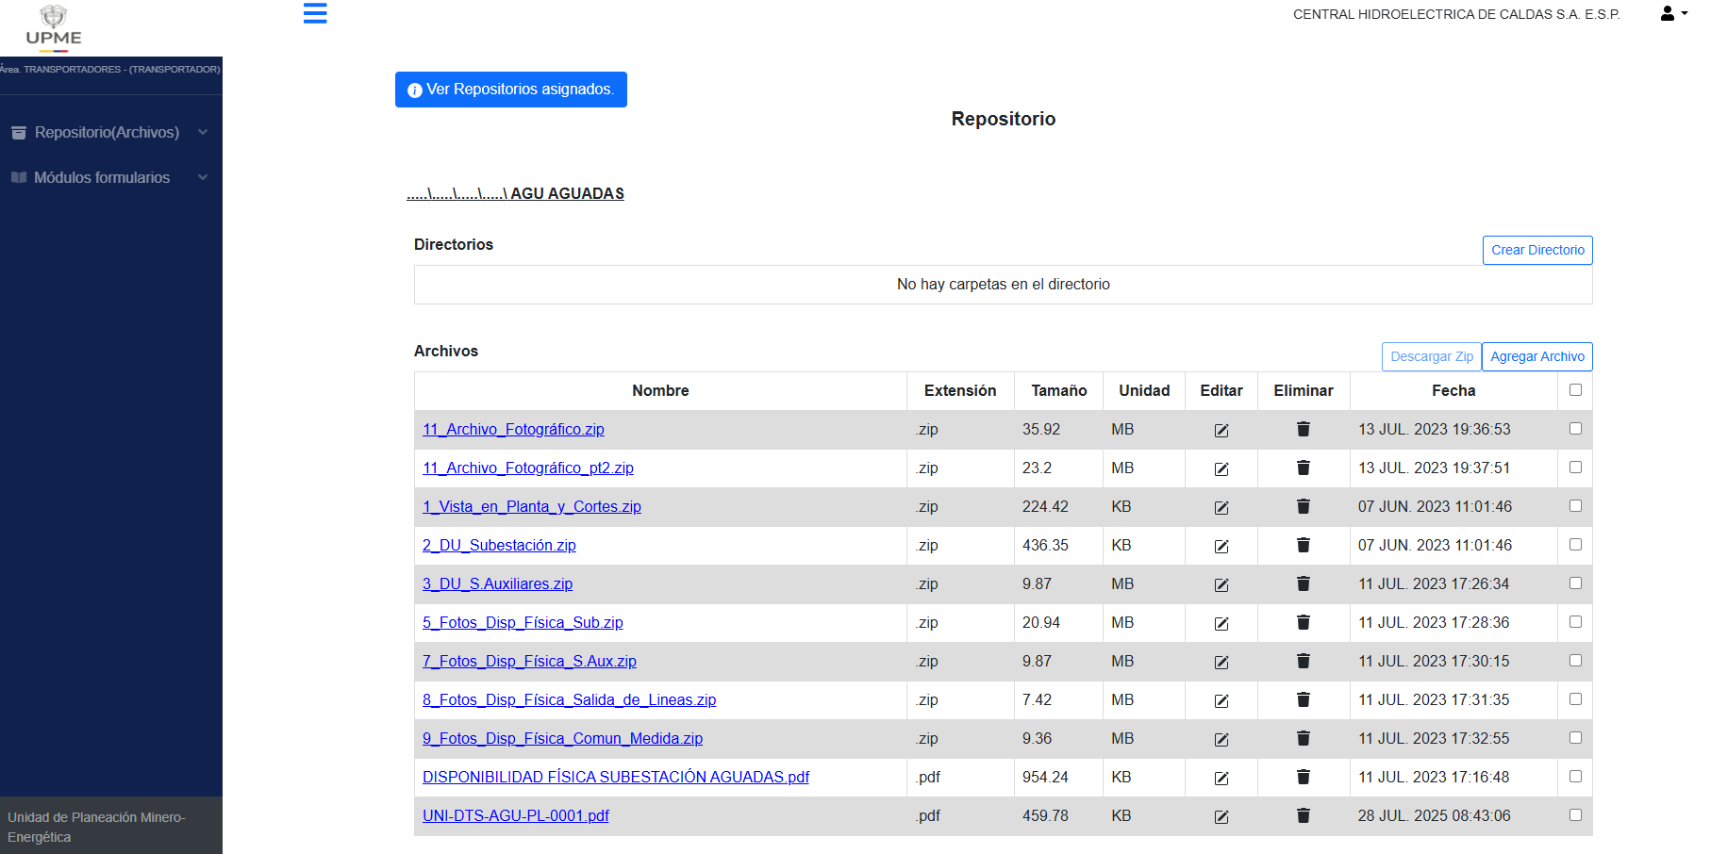
1.1 Nomenclatura
 | Bs | Barra sencilla
 | Bp+T | Barra principal más transferencia
 | Bs+by | Barra sencilla más bypass
 | AIS | Aislado por aire
 | GIS | Aislado por gas
 | PREFABRICADAS
 | HIBRIDAS | Combinadas aire_GIS

 | Nota:
 | * Capacidad máxima de la subestación de acuerdo con la característica de los equipos que la conforman
 | ** Reportar el área adicional contigua o cercana dentro del lote de la subestación como talleres, bodegas, patios y demás. Reportar en la columna Observaciones, el uso que se le da a este espacio.
 | La disponibilidad física de las subestaciones está sujeta a los proyectos radicados y aprobados por la UPME

1.2 Información fotográfica

 | La información fotográfica por subestación se encuentra disponible en la página de la Ventanilla Única de la UPME. Para descargar la información se debe remitir al siguiente link: https://app.upme.gov.co/repositorio/Home/Login

 | Una vez se inicie sesión, se debe remitir al punto 1. Parámetros de sistema y disponibilidad física:

 | Posteriormente, se debe seleccionar el Operador de Red del cual se desea consultar información; para este caso CHEC.

 | Allí se encontrará la información de espacio físico de subestaciones

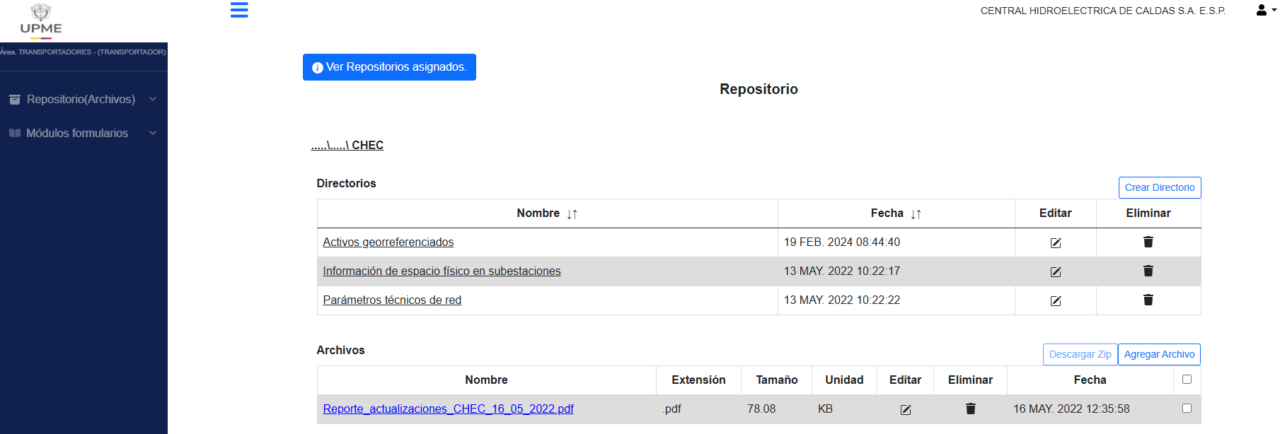

 | En este punto se encuentra la información para todas las subestaciones que componen el sistema CHEC y podrá seleccionar la subestación de la cual desea consultar información
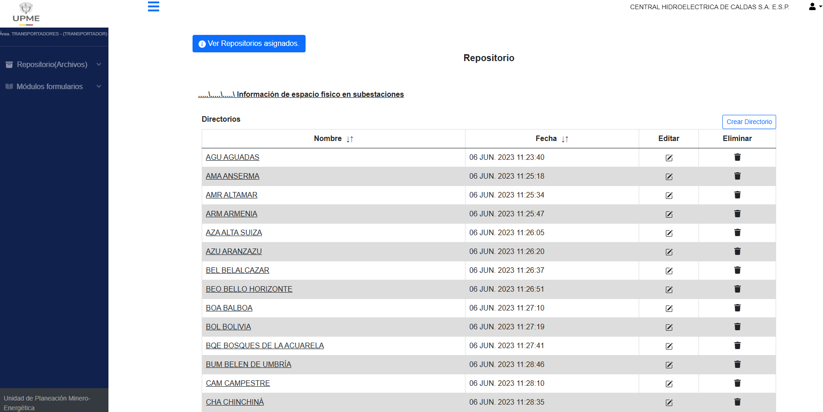

 | Una vez seleccionada la subestación, se encontrará la siguiente información

